Table 1
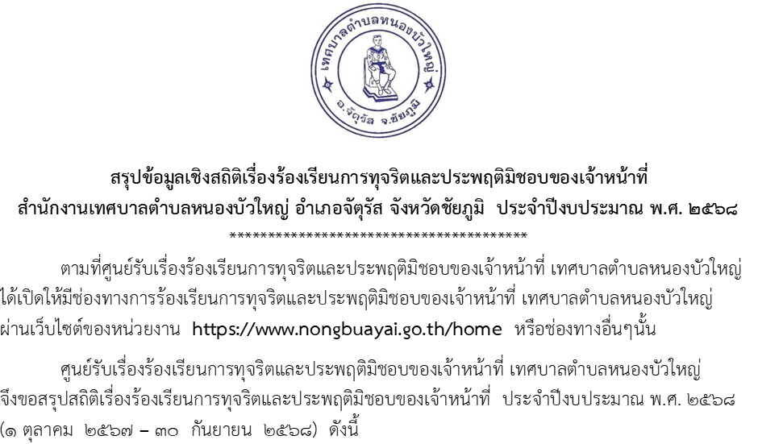
เดือน | ประเภทเรื่องร้องเรียน | จำนวนเรื่องร้องเรียนทั้งหมด | จำนวนเรื่องที่อยู่ระหว่างดำเนินการ | จำนวนเรื่องที่ดำเนินการแล้วเสร็จ | หมายเหตุ
ต.ค. 67 | 1. การปฏิบัติหรือละเว้นการปฏิบัติหน้าที่โดยมิชอบ | 0 | 0 | 0 | ไม่มีเรื่องร้องเรียนการทุจริตฯ
 | 2. ทุจริตด้านการจัดซื้อจัดจ้าง | 0 | 0 | 0 | ไม่มีเรื่องร้องเรียนการทุจริตฯ
 | 3. ความผิดทางจริยธรรม | 0 | 0 | 0 | ไม่มีเรื่องร้องเรียนการทุจริตฯ
 | 4. การใช้อำนาจหน้าที่มิชอบ/ผลประโยชน์ทับซ้อน | 0 | 0 | 0 | ไม่มีเรื่องร้องเรียนการทุจริตฯ
 | 5. การยักยอกทรัพย์ | 0 | 0 | 0 | ไม่มีเรื่องร้องเรียนการทุจริตฯ
พ.ย. 67 | 1. การปฏิบัติหรือละเว้นการปฏิบัติหน้าที่โดยมิชอบ | 0 | 0 | 0 | ไม่มีเรื่องร้องเรียนการทุจริตฯ
 | 2. ทุจริตด้านการจัดซื้อจัดจ้าง | 0 | 0 | 0 | ไม่มีเรื่องร้องเรียนการทุจริตฯ
 | 3. ความผิดทางจริยธรรม | 0 | 0 | 0 | ไม่มีเรื่องร้องเรียนการทุจริตฯ
 | 4. การใช้อำนาจหน้าที่มิชอบ/ผลประโยชน์ทับซ้อน | 0 | 0 | 0 | ไม่มีเรื่องร้องเรียนการทุจริตฯ
 | 5. การยักยอกทรัพย์ | 0 | 0 | 0 | ไม่มีเรื่องร้องเรียนการทุจริตฯ
ธ.ค. 67 | 1. การปฏิบัติหรือละเว้นการปฏิบัติหน้าที่โดยมิชอบ | 0 | 0 | 0 | ไม่มีเรื่องร้องเรียนการทุจริตฯ
 | 2. ทุจริตด้านการจัดซื้อจัดจ้าง | 0 | 0 | 0 | ไม่มีเรื่องร้องเรียนการทุจริตฯ
 | 3. ความผิดทางจริยธรรม | 0 | 0 | 0 | ไม่มีเรื่องร้องเรียนการทุจริตฯ
 | 4. การใช้อำนาจหน้าที่มิชอบ/ผลประโยชน์ทับซ้อน | 0 | 0 | 0 | ไม่มีเรื่องร้องเรียนการทุจริตฯ
 | 5. การยักยอกทรัพย์ | 0 | 0 | 0 | ไม่มีเรื่องร้องเรียนการทุจริตฯ
ม.ค. 68 | 1. การปฏิบัติหรือละเว้นการปฏิบัติหน้าที่โดยมิชอบ | 0 | 0 | 0 | ไม่มีเรื่องร้องเรียนการทุจริตฯ
 | 2. ทุจริตด้านการจัดซื้อจัดจ้าง | 0 | 0 | 0 | ไม่มีเรื่องร้องเรียนการทุจริตฯ
 | 3. ความผิดทางจริยธรรม | 0 | 0 | 0 | ไม่มีเรื่องร้องเรียนการทุจริตฯ
 | 4. การใช้อำนาจหน้าที่มิชอบ/ผลประโยชน์ทับซ้อน | 0 | 0 | 0 | ไม่มีเรื่องร้องเรียนการทุจริตฯ
 | 5. การยักยอกทรัพย์ | 0 | 0 | 0 | ไม่มีเรื่องร้องเรียนการทุจริตฯ
ก.พ. 68 | 1. การปฏิบัติหรือละเว้นการปฏิบัติหน้าที่โดยมิชอบ | 0 | 0 | 0 | ไม่มีเรื่องร้องเรียนการทุจริตฯ
 | 2. ทุจริตด้านการจัดซื้อจัดจ้าง | 0 | 0 | 0 | ไม่มีเรื่องร้องเรียนการทุจริตฯ
 | 3. ความผิดทางจริยธรรม | 0 | 0 | 0 | ไม่มีเรื่องร้องเรียนการทุจริตฯ
 | 4. การใช้อำนาจหน้าที่มิชอบ/ผลประโยชน์ทับซ้อน | 0 | 0 | 0 | ไม่มีเรื่องร้องเรียนการทุจริตฯ
 | 5. การยักยอกทรัพย์ | 0 | 0 | 0 | ไม่มีเรื่องร้องเรียนการทุจริตฯ
มี.ค. 68 | 1. การปฏิบัติหรือละเว้นการปฏิบัติหน้าที่โดยมิชอบ | 0 | 0 | 0 | ไม่มีเรื่องร้องเรียนการทุจริตฯ
 | 2. ทุจริตด้านการจัดซื้อจัดจ้าง | 0 | 0 | 0 | ไม่มีเรื่องร้องเรียนการทุจริตฯ
 | 3. ความผิดทางจริยธรรม | 0 | 0 | 0 | ไม่มีเรื่องร้องเรียนการทุจริตฯ
 | 4. การใช้อำนาจหน้าที่มิชอบ/ผลประโยชน์ทับซ้อน | 0 | 0 | 0 | ไม่มีเรื่องร้องเรียนการทุจริตฯ
 | 5. การยักยอกทรัพย์ | 0 | 0 | 0 | ไม่มีเรื่องร้องเรียนการทุจริตฯ
เดือน | ประเภทเรื่องร้องเรียน | จำนวนเรื่องร้องเรียนทั้งหมด | จำนวนเรื่องที่อยู่ระหว่างดำเนินการ | จำนวนเรื่องที่ดำเนินการแล้วเสร็จ | หมายเหตุ
เม.ย. 68 | 1. การปฏิบัติหรือละเว้นการปฏิบัติหน้าที่โดยมิชอบ | 0 | 0 | 0 | ไม่มีเรื่องร้องเรียนการทุจริตฯ
 | 2. ทุจริตด้านการจัดซื้อจัดจ้าง | 0 | 0 | 0 | ไม่มีเรื่องร้องเรียนการทุจริตฯ
 | 3. ความผิดทางจริยธรรม | 0 | 0 | 0 | ไม่มีเรื่องร้องเรียนการทุจริตฯ
 | 4. การใช้อำนาจหน้าที่มิชอบ/ผลประโยชน์ทับซ้อน | 0 | 0 | 0 | ไม่มีเรื่องร้องเรียนการทุจริตฯ
 | 5. การยักยอกทรัพย์ | 0 | 0 | 0 | ไม่มีเรื่องร้องเรียนการทุจริตฯ
พ.ค. 68 | 1. การปฏิบัติหรือละเว้นการปฏิบัติหน้าที่โดยมิชอบ | 0 | 0 | 0 | ไม่มีเรื่องร้องเรียนการทุจริตฯ
 | 2. ทุจริตด้านการจัดซื้อจัดจ้าง | 0 | 0 | 0 | ไม่มีเรื่องร้องเรียนการทุจริตฯ
 | 3. ความผิดทางจริยธรรม | 0 | 0 | 0 | ไม่มีเรื่องร้องเรียนการทุจริตฯ
 | 4. การใช้อำนาจหน้าที่มิชอบ/ผลประโยชน์ทับซ้อน | 0 | 0 | 0 | ไม่มีเรื่องร้องเรียนการทุจริตฯ
 | 5. การยักยอกทรัพย์ | 0 | 0 | 0 | ไม่มีเรื่องร้องเรียนการทุจริตฯ
มิ.ย. 68 | 1. การปฏิบัติหรือละเว้นการปฏิบัติหน้าที่โดยมิชอบ | 0 | 0 | 0 | ไม่มีเรื่องร้องเรียนการทุจริตฯ
 | 2. ทุจริตด้านการจัดซื้อจัดจ้าง | 0 | 0 | 0 | ไม่มีเรื่องร้องเรียนการทุจริตฯ
 | 3. ความผิดทางจริยธรรม | 0 | 0 | 0 | ไม่มีเรื่องร้องเรียนการทุจริตฯ
 | 4. การใช้อำนาจหน้าที่มิชอบ/ผลประโยชน์ทับซ้อน | 0 | 0 | 0 | ไม่มีเรื่องร้องเรียนการทุจริตฯ
 | 5. การยักยอกทรัพย์ | 0 | 0 | 0 | ไม่มีเรื่องร้องเรียนการทุจริตฯ
ก.ค. 68 | 1. การปฏิบัติหรือละเว้นการปฏิบัติหน้าที่โดยมิชอบ | 0 | 0 | 0 | ไม่มีเรื่องร้องเรียนการทุจริตฯ
 | 2. ทุจริตด้านการจัดซื้อจัดจ้าง | 0 | 0 | 0 | ไม่มีเรื่องร้องเรียนการทุจริตฯ
 | 3. ความผิดทางจริยธรรม | 0 | 0 | 0 | ไม่มีเรื่องร้องเรียนการทุจริตฯ
 | 4. การใช้อำนาจหน้าที่มิชอบ/ผลประโยชน์ทับซ้อน | 0 | 0 | 0 | ไม่มีเรื่องร้องเรียนการทุจริตฯ
 | 5. การยักยอกทรัพย์ | 0 | 0 | 0 | ไม่มีเรื่องร้องเรียนการทุจริตฯ
ส.ค. 68 | 1. การปฏิบัติหรือละเว้นการปฏิบัติหน้าที่โดยมิชอบ | 0 | 0 | 0 | ไม่มีเรื่องร้องเรียนการทุจริตฯ
 | 2. ทุจริตด้านการจัดซื้อจัดจ้าง | 0 | 0 | 0 | ไม่มีเรื่องร้องเรียนการทุจริตฯ
 | 3. ความผิดทางจริยธรรม | 0 | 0 | 0 | ไม่มีเรื่องร้องเรียนการทุจริตฯ
 | 4. การใช้อำนาจหน้าที่มิชอบ/ผลประโยชน์ทับซ้อน | 0 | 0 | 0 | ไม่มีเรื่องร้องเรียนการทุจริตฯ
 | 5. การยักยอกทรัพย์ | 0 | 0 | 0 | ไม่มีเรื่องร้องเรียนการทุจริตฯ
ก.ย. 68 | 1. การปฏิบัติหรือละเว้นการปฏิบัติหน้าที่โดยมิชอบ | 0 | 0 | 0 | ไม่มีเรื่องร้องเรียนการทุจริตฯ
 | 2. ทุจริตด้านการจัดซื้อจัดจ้าง | 0 | 0 | 0 | ไม่มีเรื่องร้องเรียนการทุจริตฯ
 | 3. ความผิดทางจริยธรรม | 0 | 0 | 0 | ไม่มีเรื่องร้องเรียนการทุจริตฯ
 | 4. การใช้อำนาจหน้าที่มิชอบ/ผลประโยชน์ทับซ้อน | 0 | 0 | 0 | ไม่มีเรื่องร้องเรียนการทุจริตฯ
 | 5. การยักยอกทรัพย์ | 0 | 0 | 0 | ไม่มีเรื่องร้องเรียนการทุจริตฯ

สรุป ประจําปีงบประมาณ พ.ศ. 2568 กล่าวคือ ตั้งแต่วันที่ 1 ตุลาคม 2567 ถึงวันที่ 30 กันยายน 2568 ไม่มี เรื่องการร้องเรียนการทุจริตและประพฤติมิชอบ
(ลงชื่อ) | ผู้รายงาน |  |  | (ลงชื่อ) |  | ผู้รับรอง
 | (นางสถิตยา ชาลีรินทร์) |  |  |  | (นายสุบิน บุญเอกอารีย์)
 | นิติกรชำนาญการ |  |  |  | รองนายกเทศมนตรีตำบลหนองบัวใหญ่

